2.通用测试用例
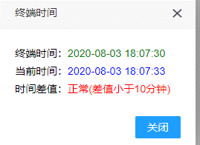
序号 | 测试内容 | 详细步骤 | 结果 | 备注
1 | 先开机，后插SIM卡 | 1.无sim卡，开机 2.插入sim | 观察是否能够上网，看NET LED或者登陆物联网平台查看 | 预防sim接触不良带来的不能拨号问题
2 | 卫星校准时间 | 1.再搜星的情况下，开机，从米度在线监测平台观察时间是否一致 | 设备管理->时间： 终端时间：2020-08-03 18:07:30 当前时间：2020-08-03 18:07:33 时间差值：正常(差值小于10分钟) | 每次开机后，会从卫星的UTC时间转换为北京时间，再对系统时间进行校准
3 | 状态获取电池/太阳能面板等参数 |  |  | 功能缺，在第2-4台样机中实现
6 | eMMC存储 |  |  | 功能缺，在第2-4台样机中实现
7 | 状态获取温度、4G信号强度、位置、版本、IMEI、ICCID | 开机，从米度在线监测平台中获取
8
9
10
11
12
13
14
15
16
17
18
19
20
21
22
23
24
25
26
27
28

